Sensibles
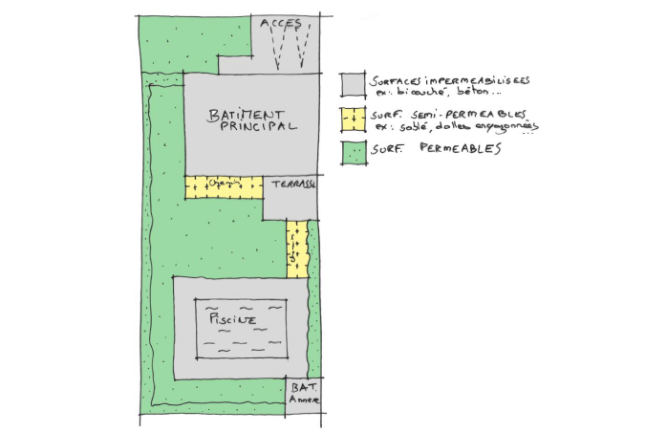
Dimensionnement des ouvrages de gestion des eaux pluviales urbaines Secteurs sensibles
Ces prescriptions s’appliquent aux zones sensibles : Champsiôme (UVa et UVb), Planche au Bouin (UB), Les Ménanties (AH1), Le Frety (UB). D’un point de vue quantitatif, compte tenu des conséquences de l'imperméabilisation, la prescription sur ces secteurs sensibles est en priorité : - Une gestion des eaux pluviales à l’échelle du projet d’aménagement ou à la parcelle, - Une rétention des eaux pluviales doit être réalisé (ou infiltration lorsque c’est possible). - Le respect du débit de fuite imposé dans le SDAGE Loire Bretagne avec cependant un débit minimum imposé : - le débit ruisselé en sortie des zones à urbaniser ne devra pas dépasser 3 l/s/ha - le débit minimal de régulation est fixé à 0,5 l/s Les dimensionnements des ouvrages devront être réalisés par la méthode des pluies, sur la base d’une pluie décennale.
Les surfaces imperméabilisées | Surfaces semi-perméables | Surfaces perméables
Parking et voirie étanche (en enrobé, béton, asphalte, bicouches, …) | Les surfaces sablées ou stabilisées | Les surfaces en pleine terre (pelouse, bois, potager, …)
Terrasse et chemin (revêtu et étanche) | Les surfaces pavées (joints et lit de pose en sable)
Toiture (en tuile, ardoise, zinc, acier, …) | Les surfaces sur dalle perméable (dalle engazonnée, …)
 | Les surfaces minérales perméables (grave, galet ou gravier, enrobé ou béton poreux, ...)

à renseigner par le pétitionnaire à partir des caractéristiques du projet (surfaces du projet)
calculé automatiquement

Donnée | Calcul | Valeur
Surfaces du projet (S) | Surface totale du projet (St) (surface de parcelle inférieure à 1700m²) | St= | 500 | m²
 | Surface imperméabilisée (Simp) | Simp= | 300 | m²
 | Surface partiellement imperméabilisée (SP_imp) | SP_imp | 2 | m²
 | Surface perméable (Svert) | Svert= | 198 | m²
Dimensionnement des ouvrages de gestion des eaux pluviales | Taux d'imperméabilisation (Timp ) | Timp = | 0.60
 | Surface imperméabilisée résultante | Simp_res= | 301.0 | m²
 | Mesure compensatoire à mettre en place (Volume et débit de fuite) | Volume = | 7.0 | m3
 |  | Qf= | 0,5 | L/s
Au-delà d’une surface totale du projet de 1 700 m², l’élaboration d’un plan de gestion global des eaux pluviales est exigée. Ce plan de gestion devra définir, à l’échelle de chaque zone, les modalités de gestion des eaux pluviales et détailler les ouvrages nécessaires et leur implantation, en justifiant de leur dimensionnement.

